Spécifications de SCENE CRIMSON
SPÉCIFICATIONS DE PERSONNALISATION DE LA SCENE CRIMSON

ORDRE AFFICHAGE |  | NOM DU DOSSIER | NOM SOUS DOSSIER | NOM DE LA COUCHE | ALIAS DE LA COUCHE | AFFICHAGE PAR DEFAUT | STOCKAGE "EN DUR" | NOM DU FICHIER .SLD | SYMBOLES |  | STOCKAGE "EN FLUX" |  | URL DU FLUX | IDENTIFIANT | MOT DE PASSE
 |  |  |  |  |  |  |  |  | NOM DU FICHIER .SVG | OU NOM DU FICHIER .PNG
1 = En haut de l'arborescence des données |  |  |  | Tel que transmis | Intitulé à afficher dans CRIMSON | OUI/NON Si oui, s'affiche à l'ouverture de CRIMSON | OUI/NON | Si différent du nom de la couche | Si différent du nom de la couche | Si différent du nom de la couche | OUI/NON | Groupement de couches |  | Le cas échéant
EXEMPLE | 1 | Données dynamiques | Risques courants | point_eau_deci | Hydrants | OUI | NON | - | - | - | OUI | NON | https://www.opensis.fr/XX/index.php/lizmap/service?...&SERVICE=WMS&VERSION=1.3.0&REQUEST=GetCapabilities | idXXX | xxxxxxx
 | 4 | Données dynamiques | Risques courants | etare | Batiments ETARE | OUI | NON | - | - | - | OUI | NON | https://www.opensis.fr/XX/index.php/lizmap/service?...&SERVICE=WMS&VERSION=1.3.0&REQUEST=GetCapabilities | idXXX | xxxxxxx
 | 8 | Données figées en date du ../../…. | Risques courants | etare.shp | Batiments ETARE | NON | OUI | - | - | - | NON | -
 | 10 | Eau | - | flux : PEI + BI + … | Point d'eau | NON | NON | - | - | - | OUI | OUI | https://www.opensis.fr/XX/index.php/lizmap/service?...&SERVICE=WMS&VERSION=1.3.0&REQUEST=GetCapabilities | idXXX | xxxxxxx

Données fournies de base dans chaque scène Crimson.

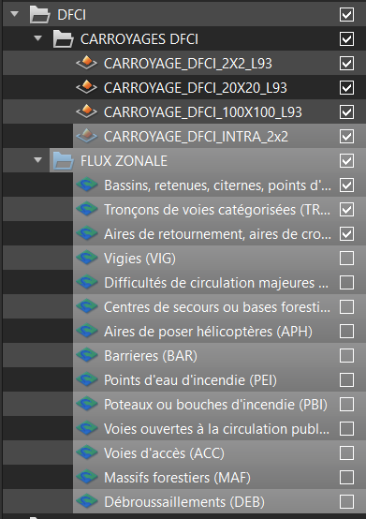 |  |  | 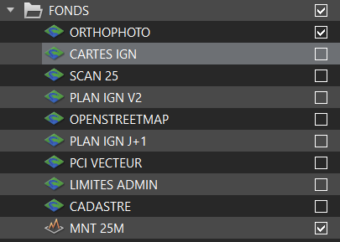 |  |  | 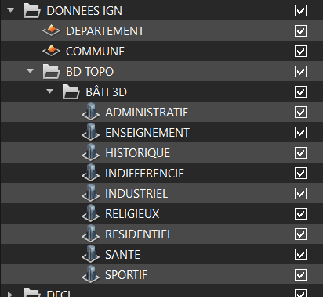

Dossier DFCI en données dures, carroyages cochés mais non affichés au demarage de Crimson. Le Carroyage INTRA 2x2 et les FLUX ZONALE sont uniquement visible pour la zone SUD. |  |  | Dossier des fonds en flux ( sauf MNT en donné dur). Seul l'Ortho et le MNT sont affichés à l'ouverture de Crimson. |  |  | Dossier BD TOPO en donné dur et affiché à l'ouverture de Crimson.

ATTENTION : l'odre de visibilité des couches dans CRIMSON est inversé : point / ligne / surface devient donc une représentation dans Crimson : Surface / Ligne / Point.

Une procédure de dépôt via la plateforme ENASIS est disponible selon la référence suivante : C2. Procédure de personnalisation de la scene + Tableau Excel de personnalisation de la scene.

https://enasis.fr/mod/glossary/showentry.php?eid=61

Une procédure de dépôt via la plateforme ENASIS est disponible selon la référence suivante : C3. Paramétrage sur OPEN d'un projet CRIMSON

https://enasis.fr/mod/glossary/showentry.php?eid=60

